設計
■hab-chain
メイン画面
設定画面（各項目）
設定画面（全体）

<
<

7
7
勉強 C++

17
18
目的：
あああ

11
13
14
15
スキップ可能回数：
4

勉強 C++
11
13
14
15
三

ストレッチ
8
1
2
三

＋追加

アーカイブする

削除する

ウィジェット

11
13
11
13
14
15
勉強 英単語
ストレッチ
11
13
14
15
勉強 C++
11
13
14
勉強 Swift
11
13
読書 近畿地方
11
13
14
勉強 C++
11
13
14

hab-chain

 | ・共通
 |  | ☆データ構造検討
 |  | ☆日付 unixtime化
 |  | ☆github管理
 |  | ☆enum
 |  | ☆並び替えリスト
 |  | ☆Finish→Done
 |  | ☆statusのkeyをDateからStringに変える
 |  | ☆ダークモード時のアイコン色
 |  | ★hab_chain_dataの名称変更
 |  | ★画像サイズ可変化
 |  | ★カレンダー編集
 |  | ★アーカイブ復帰
 |  | ★完了アーカイブ
 |  | ★初回起動時の説明画面
 |  | ★週/月/年達成率 機能
 |  | ★アイコン作成
 |  | ★ウィジェット
 |  | ★スキップ可能回数アルゴリズム
 |  | ★json保存設定
 |  | ★クラウド保存
 |  | ★全項目の連続数ボタン表示
 |  | ★settingアイコンを大きくする
 |  | ★fatalError化
 |  | ★archived=trueを省略する
 |  | ☆calcContunuationCountのロジック変更
 |  | ☆ボタン押下時にstatusを表示する

 | ・ContentView

 | ・ItemAddView

 | ・ItemSettingView
 |  | ☆Add後にhab_chain_dataが更新されない |  |  |  |  | →hab_chain_dataをclassからstructにすることで解消
 |  | ☆Addボタンを項目の真下に表示する
 |  | ☆編集ボタンを追加する
 |  | (★Doneボタン→右上Saveボタン

 | ・ItemEditView
 |  | ☆フォームの初期値を設定値にする
 |  | ☆同じ項目名エラーが出る件
 |  | (★アイテム編集画面が重い
 |  | (★最初の項目にフォーカスを充てる

 | ・AppSettingView
 |  | ★画面設計
 |  |  | ★全体日時の色

 |  |  |  | App起動時 | ステータス変更時 | ItemSetting終了時 |  | バックアップ実行時 | バックアップ復旧時
 | json_string保存 |  |  |  | ○ | ○
 | json_string読み込み |  |  | ○
 | ストレージ保存 |  |  |  |  |  |  | ○
 | ストレージ読み込み |  |  |  |  |  |  |  | ○

Sheet1
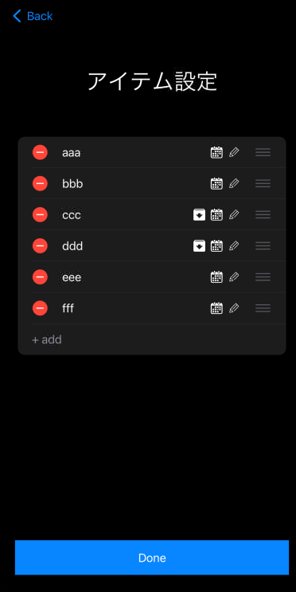
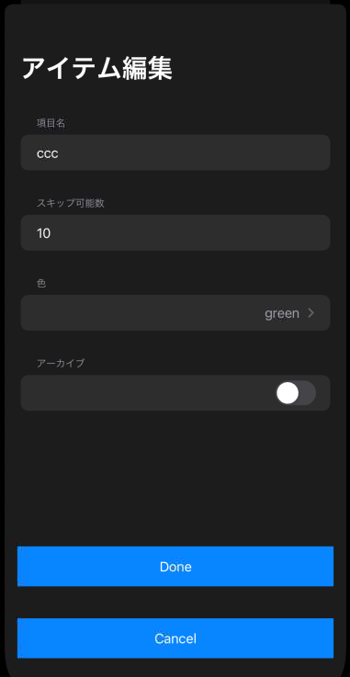
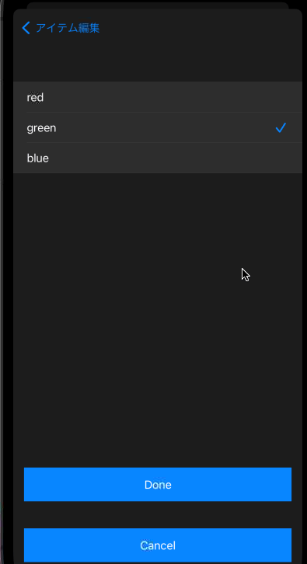

→ | new_color ← hab_chain_data | →

←(Done) | hab_chain_data ← new_color | ←(選択) | new_color←選択結果

←(Cancel)

→ | onAppear | →

←(Done) |  | ←(選択) | onAppear

←(Cancel)

